Tipos
Melhores dados superam os algoritmos mais sofisticados.
Método de Aprendizegem | Observações | Tipos de Tarefas | Observações | Exemplos Aplicações | Técnicas | Critério / Distinção | Descrição | Pontos Fortes | Pontos Fracos
Nâo Supervisionado [Descritivo ] | - descrever fatos relevantes e desconhecidos do usuário. - dados não rotulados - não temos a variável target - encontrar padrões/ estruturas escondidas [ data driven ] | 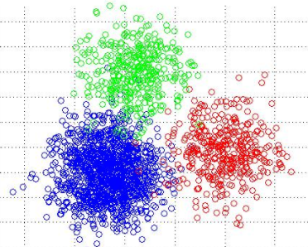 Agrupamento ("Clusterização") | - segmentar conjunto de dados em subgrupos homogeneos. A diferença entre agrupamento e classificação é que no agrupamento não existe uma classe prédefinida. - encontrar agrupamentos naturais de observações com base na estrutura inerente ao seu conjunto de dados. - Because it is unsupervised (there's no "right answer"), data visualization is usually used to evaluate results. If there is a "right answer" (i.e. you have pre-labeled clusters in your training set), then classification algorithms are typically more appropriate > Quais são os grupos? | - Segmentação de mercado - Grupos de clientes que compram determinado produto - Agrupamento de documentos/ notícias - Agrupamento de produtos similares - Perfis de clientes (Netflix) - Análise de redes sociais (grupos de usuários / usuário com influência na rede) > Quais clientes gostam de determinado gênero musical? > Quais as características dos clientes que compram mais? > Quais as características dos alunos que deixam a faculdade? > | K-means | baseado em distâncias geométrico | - é um algoritmo de propósito geral que faz clusters baseados em distâncias geométricas entre pontos. Os clusters são agrupados em torno dos centróides, fazendo com que sejam globulares e tenham tamanhos semelhantes. | algoritmo recomendado para iniciantes, porque é simples, mas flexível o suficiente para obter resultados razoáveis para a maioria dos problemas. É o algoritmo de clustering mais popular, por ser rápido, simples e surpreendentemente flexível se você pré-processar seus dados e projetar recursos úteis. | O usuário deve especificar o número de clusters, o que nem sempre será fácil de fazer. Além disso, se os verdadeiros clusters subjacentes em seus dados não forem globulares, o K-Means produzirá clusters pobres.

 |  |  |  |  | Propagação de afinidade |  | Propagação de afinidade é uma técnica de clustering relativamente nova que faz clusters com base nas distâncias dos gráficos entre os pontos. Os aglomerados tendem a ser menores e ter tamanhos irregulares. | O usuário não precisa especificar o número de clusters (mas precisa especificar os parâmetros 'sample preference' e 'damping') | A principal desvantagem da Propagação de Afinidade é que ela é bastante lenta e pesada em memória, dificultando a escalabilidade para conjuntos de dados maiores. Além disso, também pressupõe que os verdadeiros clusters subjacentes são globulares

 |  |  |  |  | Principal component Analysis (PCA)

 |  |  |  |  | Singular value Decomposition (SVD)

 |  |  |  |  | DBSCAN |  | O DBSCAN é um algoritmo baseado em densidade que faz clusters para regiões densas de pontos. Há também um novo desenvolvimento recente chamado HDBSCAN que permite clusters de densidade variável | O DBSCAN não assume clusters globulares e seu desempenho é escalável. Além disso, ele não exige que cada ponto seja atribuído a um cluster, reduzindo o ruído dos clusters (isso pode ser um ponto fraco, dependendo do seu caso de uso) | O usuário deve ajustar os hiperparâmetros 'epsilon' e 'min_samples', que definem a densidade dos clusters. O DBSCAN é bastante sensível a esses hiperparâmetros

 |  |  |  |  | Hierárquico / Aglomerativo |  | O clustering hierárquico, também conhecido como clustering aglomerativo, é um conjunto de algoritmos baseados na mesma ideia: (1) Comece com cada ponto em seu próprio cluster. (2) Para cada cluster, mescle-o com outro baseado em algum critério. (3) Repita até que apenas um cluster permaneça e você fique com uma hierarquia de clusters. | A principal vantagem do agrupamento hierárquico é que os clusters não são considerados globulares. Além disso, ele se adapta bem a conjuntos de dados maiores. | Assim como o K-Means, o usuário deve escolher o número de clusters (ou seja, o nível da hierarquia para "manter" após a conclusão do algoritmo)

 |  | Associação | - determinar que coisas estão relacionadas, juntas. | - Prateleiras de mercado - Promoções de itens que são vendidos juntos - Planejar catálogos de lojas e folhetos de promoção - Controle de evasão em universidades | xxxx

 |  |  |  |  | xxxx

 |  | Detecção de Desvios | - encontrar conjunto de dados que não obedecem ao comportamento ou modelo de dados - detectar mudanças de comportamento, comparando ações com padrões | - Fraudes em cartão de crédito - Intrusão em redes - Consumo de energia elétrica, água, telefone - Desempenho de atletas (doping) - Monitoramento de máquinas | xxxx

 |  |  |  |  | xxxx

 |  | Padrões Sequenciais | - utiliza algum tipo de padrão nos dados para determinar que tipos de sequências podem ser determinadas. | - Livraria, lojas de equipamentos de atletismo, computadores (se uma pessoa compra determinado livro e depois de x tempo, compra outro) - Clientes que compram celular, 3 meses depois compram um carregador para o carro - Prevenção de doenças (sintomas acontecem sequencialmente até uma doença mais grave - Navegação em sites (qual a sequencia de cliques) | xxxx

 |  |  |  |  | xxxx

 |  | Sumarização |  | - São ouvintes do programa, homens entre 25 e 35 anos, com nível superior e que trabalha na área de adm. - Segmentação de mercado | xxxx

 |  |  |  |  | xxxx

Supervisionado [ Preditivo ] | - dados rotulados - temos uma variável target - prever saída [ task driven ] - inferir resultados a partir de padrões encontrados na análise descritiva | 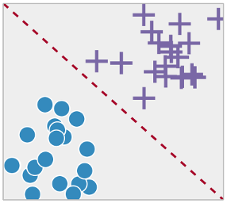 Classificação | - Na classificação vc tem rótulos - examina certa característica dos dados e atribui uma classe. Processo de Discriminação ou Caracterização. Ex. Discriminação = itens de um supermercado como higiene, vestuário, alimentício, etc; Ex. Caracterização = pela faixa salarial, entre baixa, média e alta. - muitos algoritmos de regressão têm contrapartes de classificação. Os algoritmos são adaptados para prever uma classe (ou probabilidades de classe) em vez de números reais. > O que é isso? > 0 ou 1; A ou B; sim ou não | - Marketing Direto (esse cliente vai comprar ou não?) - Insatisfação de Clientes (não satisfeito, neutro, satisfeito?) - Risco de crédito (risco alto, médio ou baixo?) - Filtros de spam (é email propaganda ou não?) - Separação de notícias (esporte, política, lazer?) - Reconhecimento de voz / face (pertence apessoa a, b, c?) - Previsão de doenças (vai desenvolver ou não uma doença?) > Vai chover hoje? > A criança está com pneumonia? > Nesta imagem tem uma pessoa? > O aluno vai deixar a faculdade? | Análise de vizinhança (k-Nearest Neighbor) | baseado em distâncias geométrico [parametric] | - técnica de pesquisa, não de conhecimento. Ex.: estimar renda de um indivíduo pesquisando k=20 vizinhos mais próximos com mesma informação de profissão, escolaridade, idade. O problema é que precisa existir um registro suficientes de atributos para determinar uma vizinhança |  | Esses algoritmos consomem muita memória, têm um desempenho ruim para dados de alta dimensão e exigem uma função de distância significativa para calcular a similaridade. Na prática, treinar regressões regularizadas ou conjuntos de árvores são quase sempre melhores usos do seu tempo.

 |  |  |  |  | Redes Bayesianas | baseado em probabilidade [statistical classifier]

 |  |  |  |  | Naïve Bayes | [statistical classifier] | - Naive Bayes (NB) é um algoritmo muito simples baseado em probabilidade condicional e contagem. Essencialmente, seu modelo é, na verdade, uma tabela de probabilidades que é atualizada através de seus dados de treinamento. Para prever uma nova observação, você simplesmente "procuraria" as probabilidades de classe em sua "tabela de probabilidade" com base em seus valores de recurso. - É chamado de "ingênuo" (naive) porque sua suposição central de independência condicional (ou seja, todos os recursos de entrada são independentes um do outro) raramente é verdadeira no mundo real. | Embora a suposição de independência condicional raramente seja verdadeira, os modelos de NB na verdade apresentam um desempenho surpreendentemente bom na prática, especialmente por serem simples. Eles são fáceis de implementar e podem ser dimensionados com seu conjunto de dados | Devido à sua simplicidade, os modelos NB são frequentemente superados por modelos devidamente treinados e ajustados usando os algoritmos listados.

 |  |  |  |  | Árvore de Classificação |  | As árvores de classificação são as contrapartes de classificação das árvores de regressão. Ambos são comumente referidos como "árvores de decisão" ou pelo termo "classification and regression trees" (CART) | Como na regressão, os conjuntos de árvores de classificação também apresentam um bom desempenho na prática. Eles são robustos a outliers, escaláveis e capazes de modelar naturalmente limites de decisão não lineares graças à sua estrutura hierárquica. | Árvores individuais, sem restrições, são propensas a overfitting, mas isso pode ser aliviado por métodos conjuntos.

 |  |  |  |  | Regressão Logística |  | - é a contrapartida de classificação para a regressão linear. As previsões são mapeadas para estar entre 0 e 1 através da função logística, o que significa que as previsões podem ser interpretadas como probabilidades de classe. - Os modelos em si ainda são "lineares", então funcionam bem quando suas classes são linearmente separáveis (isto é, elas podem ser separadas por uma única superfície de decisão). A regressão logística também pode ser regularizada pela penalização de coeficientes com força de penalização sintonizável | As saídas têm uma boa interpretação probabilística e o algoritmo pode ser regularizado para evitar overfitting. Os modelos logísticos podem ser atualizados facilmente com novos dados usando a descida de gradiente estocástica. | tende a ter um desempenho inferior quando existem limites de decisão múltiplos ou não lineares. Eles não são flexíveis o suficiente para capturar naturalmente relacionamentos mais complexos.

 |  |  |  |  | xxxx

 |  | 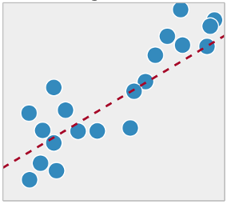 Regressão | - Na Regressão vc tem números - Cada registro pertence a uma classe e possui conjunto de atributos previsores - Descobrir relacionamento entre atributos previsores e atributos meta - Valor do atributo meta é conhecido (aprendizagem supervisionada) - aprendizado supervisionado para modelar e prever variáveis numéricas e contínuas. > Quanto é? | - Quanto vou ter de venda, baseado nos gastos com propaganda? - Qual será a velocidade do vento, baseado na temperatuda, umidade e pressão? - Qual será o valor do dólar, baseado nos fatores externos? - Qual probabilidade de um paciente sobreviver, baseado nos resultados do exame? - Qual o risco de investimento, baseado num perfil do projeto? (aqui, ao invés de um rótulo, será um número, como porcentagem por exemplo) - Qual o limite do cartão de crédito, baseado nos gastos e histórico de pagamentos? - Qual o valor futuro de um produto, baseado no passado? > Qual será a temperatura amanhã > Quanto venderei semestre que vem? > Quanto terei de dinheiro no final do mês? | Árvore de Decisão | baseado em procura (lógico) | - sua utilização recomenda o treinamento do método utilizando várias amostras de dados. Outra decisão é quantas sub-árvores (particionamentos) terão até parar. - aprende de forma hierárquica, dividindo repetidamente seu conjunto de dados em ramificações separadas que maximizam o ganho de informações de cada divisão. Essa estrutura de ramificação permite que árvores de regressão aprendam naturalmente relacionamentos não-lineares - Os métodos de conjunto, tais como Random Forest (RF) e Gradient Boosted Trees (GBM), combinam predições de muitas árvores individuais. Na prática, os RFs costumam ter desempenho muito bom, enquanto os GBMs são mais difíceis de ajustar, mas tendem a ter tetos de desempenho mais altos. | pode aprender relacionamentos não-lineares e é bastante robusto para outliers. Os conjuntos funcionam muito bem na prática, vencendo muitas competições de aprendizado de máquina clássicas (ou seja, sem deep learning) | as árvores individuais são propensas a overfitting porque podem continuar ramificando até memorizarem os dados de treinamento. No entanto, isso pode ser aliviado usando conjuntos

 |  |  |  |  | Redes Neurais Artificiais | baseado em otimização geométrico [connectionist classifier] | estruturas matemáticas com habilidade de aprendizado. Implementam detecções sofisticadas de padrões e algoritmos de aprendizado de máquina para constuir modelos de prognóstico. Há duas estruturas: o neurônio (nó) e conexões (links)

 |  |  |  |  | Deep Learning |  | - são redes neurais com múltiplas camadas, que podem aprender padrões extremamente complexos. - Eles usam "camadas ocultas" entre entradas e saídas para modelar representações intermediárias dos dados que outros algoritmos não podem aprender facilmente. - ainda requer muito mais dados para treinar em comparação com outros algoritmos porque os modelos têm ordens de grandezas mais parâmetros para estimar. - também é facilmente adaptável a problemas de classificação. De fato, a classificação é frequentemente o uso mais comum da aprendizagem profunda, como na classificação de imagens. | O deep learning é o estado da arte atual para certos domínios, como visão computacional e reconhecimento de fala. As redes neurais profundas funcionam muito bem em dados de imagem, áudio e texto, e podem ser facilmente atualizadas com novos dados usando a propagação em lote. Suas arquiteturas (ou seja, o número e a estrutura das camadas) podem ser adaptadas a muitos tipos de problemas, e suas camadas ocultas reduzem a necessidade de engenharia de recursos. | Esses algoritmos geralmente não são adequados como algoritmos de propósito geral porque exigem uma quantidade muito grande de dados. Na verdade, eles geralmente são superados por conjuntos de árvores para problemas clássicos de aprendizado de máquina. Além disso, eles são computacionalmente intensivos para treinar, e exigem muito mais experiência para ajustar

 |  |  |  |  | Máquina de Vetores de Suporte | [computation classifier] | - Support vector machines (SVM) usam um mecanismo chamado kernels, que calcula essencialmente a distância entre duas observações. O algoritmo SVM então encontra um limite de decisão que maximiza a distância entre os membros mais próximos de classes separadas. - um SVM com um kernel linear é semelhante à regressão logística. Portanto, na prática, o benefício do SVM normalmente vem do uso de kernels não lineares para modelar limites de decisão não lineares. | pode modelar limites de decisão não lineares, e há muitos kernels para escolher. Eles também são bastante robustos contra overfitting, especialmente em espaços de alta dimensão. | Os SVMs são intensivos em memória, mais difíceis de sintonizar devido à importância de escolher o kernel correto e não escalar bem em conjuntos de dados maiores. Atualmente na indústria, as florestas aleatórias são geralmente preferidas em relação às SVM's.

 |  |  |  |  | Regressão Linear |  | - Regressões em geral, tenta definir a dependência entre variáveis. - Assume-se um efeito causal unidireccional de uma variável para a resposta de uma outra variável. - Funciona bem quando existem relações lineares entre as variáveis no seu conjunto de dados. - Na prática, a regressão linear simples é muitas vezes superada por suas contrapartes regularizadas (LASSO, Ridge e Elastic-Net). Regularização é uma técnica para penalizar grandes coeficientes para evitar overfitting, e a força da penalidade deve ser ajustada | entender e explicar, e pode ser regularizado para evitar overfitting. Além disso, os modelos lineares podem ser atualizados facilmente com novos dados usando a descida de gradiente estocástica. | ele apresenta um desempenho ruim quando há relacionamentos não lineares. Eles não são naturalmente flexíveis o suficiente para capturar padrões mais complexos, e adicionar os termos de interação certos ou polinômios pode ser complicado e demorado.

 |  |  |  |  | xxxx

Reforço | - processo de decisão - sistema de recompensa - aprender com própria experiência [ aprender com iterações com o ambiente ] | Tomada de Decisão | > O que eu faço agora? Examina o comportamento e utiliza o reforço, com recompensas e punições, para ajustar o modelo. Bom para ajustes de sistemas automatizados que precisam tomar muitas decisões sem a orientação humana. A diferença desse algoritmo para os de Classificação, é que eles coletam dados a medida que agem, aprendem por tentativa e erro, e por reforço. | - O sinal ficou amarelo: devo acelerar ou freiar? - Ela está dormindo: devo acordá-la? - Está quente e ele está gripado: ligo ou não o ar condicionado? | Algoritmos Genéticos |  | algoritmos de otimização e busca baseados nos mecanismos de seleção natural e genética. Trabalham com um conjunto de possíveis soluções simultaneamente, com capacidade adaptativa e robusta

 |  |  |  |  | Q-Learning | [model-free]

 |  |  |  |  | R-Learning | [model-free]

 |  |  |  |  | TD Learning | [model-based]

 |  |  |  |  | Sarsa Learning | [model-based]

RoadMap
>> Terminologia:
 | Modelo - um conjunto de padrões aprendidos a partir dos dados.
 | Algoritmo - um processo específico de ML usado para treinar um modelo.
 | Dados de treinamento - o conjunto de dados a partir do qual o algoritmo aprende o modelo.
 | Dados de teste - um novo conjunto de dados para avaliar de maneira confiável o desempenho do modelo.
 | Recursos/ Características - Variáveis (colunas) no conjunto de dados usado para treinar o modelo.
 | Variável alvo (target) - uma variável específica que você está tentando prever.
 | Observações - Pontos de dados (linhas) no conjunto de dados.
 | Overfitting - Um modelo overfit "memorizou" o ruído no conjunto de treinamento, em vez de aprender os verdadeiros padrões subjacentes.

>> 5 Passos do RoadMap:
 | 1 Análise Exploratória [ Don’t skip this step, but don’t get stuck on it either. ]
 |  | Primeiro, "conheça" os dados. Este passo deve ser rápido, eficiente e decisivo.
 | 2 Limpeza de Dados
 |  | Em seguida, limpe seus dados para evitar muitas armadilhas comuns. Melhores dados são melhores algoritmos.
 | 3 Engenharia de atributos
 |  | Em seguida, ajude seus algoritmos a "se concentrar" no que é importante criando novos recursos / funcionalidades.
 | 4 Seleção de Algoritmo
 |  | Escolha os melhores e mais apropriados algoritmos sem perder tempo.
 | 5 Model Training
 |  | Finalmente, treine seus modelos. Este passo é bastante formal quando você faz os primeiros 4.

>> Outra opção de RoadMap:
 | Escopo do Projeto
 |  | Às vezes, você precisará mapear o projeto e antecipar as necessidades de dados.
 | Data Wrangling
 |  | Você também pode precisar reestruturar seu conjunto de dados em um formato que os algoritmos possam manipular.
 | Pré-processando
 |  | Geralmente, transformar seus recursos primeiro pode melhorar ainda mais o desempenho.
 | Conjunto
 |  | Você pode extrair ainda mais desempenho combinando vários modelos.

>> Explicações de cada passo:
 | 1 Análise Exploratória
 |  | Quantas observações eu tenho?
 |  | Quantas características tenho?
 |  | Quais são os tipos de dados dos meus recursos? Eles são numéricos? Categórico?
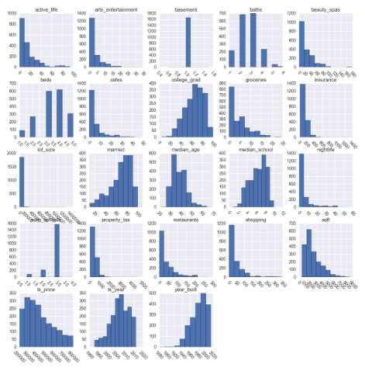
 |  | Eu tenho uma variável alvo (target) ?
 |  | As colunas fazem sentido?
 |  | Os valores nessas colunas fazem sentido?
 |  | Os valores estão na escala correta?
 |  | A falta de dados será um grande problema?

 |  | 1.1 - Plote distribuições e faça um histograma dos atributos, procurando por:
 |  |  | Distribuições inesperadas
 |  |  | Potenciais outliers que não fazem sentido
 |  |  | Recursos que devem ser binários (ou seja, variáveis indicadoras)
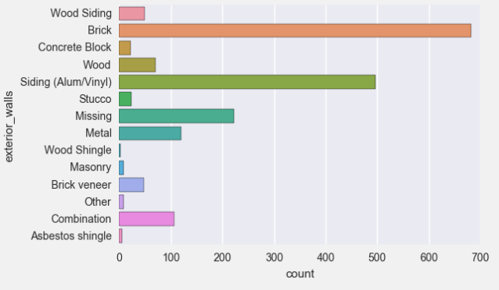
 |  |  | Fronteiras que não fazem sentido
 |  |  | Erros potenciais de medição

 |  | 1.2 - Use gráfico de barras para analisra variáveis categóricas.
 |  |  | procure por classes com poucas observações
 |  |  | ( classes são os valores de um atributo categórico )
 |  |  | classes com poucas observações podem ser problemáticas na construção de modelos
 |  |  | recomenda-se fazer uma anotação para combinar ou reatribuir algumas dessas classes posteriormente.

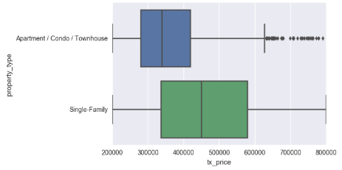
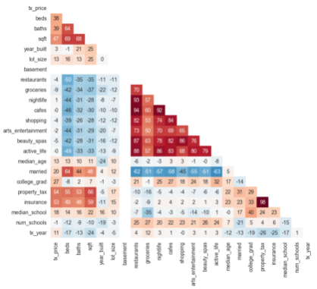
 |  | 1.3 - Plote segmentações
 |  |  | é uma poderosa forma de observar relação entre os atributos categóricos e numéricos
 |  |  | ( box plot ajuda bastante nesta análise )

 |  | 1.4 - Estude as correlações
 |  |  | ajuda a entender relações entre dois atributos numéricos
 |  |  | faça um heatmap das correlações, para facilitar visualização
 |  |  | quais atributos estão fortemente correlacionados com a variável alvo (target)
 |  |  | há correlações interessantes ou inesperadas entre os atributos?

 | 2 Limpeza de Dados
 |  | Proper data cleaning can make or break your project.
 |  | Bons dados superam os algoritmos mais sofisticados.

 |  | 2.1 - Remova observações indesejadas
 |  |  | Dadosduplicados ou irrelevantes
 |  |  | Este também é um ótimo momento para revisar seus gráficos a partir da Análise Exploratória.
 |  |  | Você pode ver os gráficos de distribuição para atributos categóricos e ver se há classes que não deveriam estar lá.

 |  | 2.2 - Arrumar erros estruturais
 |  |  | Erros estruturais são aqueles que surgem durante a medição, a transferência de dados ou quem não "matém a casa arumada".
 |  |  | Por exemplo, você pode verificar erros de digitação ou letras maiúsculas inconsistentes.
 |  |  | Isso é principalmente uma preocupação com atributos categóricos, e você pode examinar seus gráficos de barras para verificar.
 |  |  | ex.: "atrasado" vs "Atrasado" - isso gerará duas barras de dados diferentes
 |  |  | Finalmente, verifique se há classes rotuladas incorretamente, ou que poderiam ser combinadas em uma única classe
 |  |  | ex.: "NA" vs "Not Applicable" ; "TI" vs "Tecnologia da Informação"

 |  | 2.3 - Filtrar outliers indesejados
 |  |  | Outliers podem causar problemas em alguns tipos de modelos.
 |  |  | Por exemplo, modelos de regressão linear são menos robustos a outliers do que modelos de árvore de decisão.
 |  |  | No entanto, os outliers são inocentes até que se prove o contrário.
 |  |  | Você nunca deve remover um outlier apenas porque é um "número grande". Esse número pode ser muito informativo para o seu modelo.
 |  |  | Você deve ter um bom motivo para remover um valor atípico, como medidas suspeitas que provavelmente não são dados reais.

 |  | 2.4 - Dados faltantes
 |  |  | Não podem ser ignorados. Pelo fato da maioria dos algoritmos não aceitarem valores faltantes.
 |  |  | As 2 formas mais recomendadas (e ruins) para se tratar esses dados são:
 |  |  |  | deletando essa observação
 |  |  |  | colocando informações na célula faltante, baseado nos demais valores da tabela
 |  |  | aviso: mesmo que você crie um modelo para imputar seus valores, não está adicionando nenhuma informação real. Você está apenas reforçando os padrões já fornecidos por outros atributos.
 |  |  | tratando dados categóricos:
 |  |  |  | Uma forma de lidar com dados ausentes para atributos categóricos é simplesmente rotulá-los como "Ausentes"!
 |  |  |  | Você está essencialmente adicionando uma nova classe para o atributo.
 |  |  |  | Isso informa ao algoritmo que o valor estava faltando. Isso também contorna o requisito técnico para não haver valores ausentes
 |  |  | tratando dados numéricos:
 |  |  |  | Para dados numéricos ausentes, você deve sinalizar e preencher os valores.
 |  |  |  | Sinalize a observação com uma variável indicadora de ausência.
 |  |  |  | Em seguida, preencha o valor original com 0 apenas para atender ao requisito técnico de nenhum valor ausente.
 |  |  |  | Ao usar essa técnica de sinalização e preenchimento, você está essencialmente permitindo que o algoritmo estime a constante ideal para o ausente, em vez de apenas preenchê-lo com a média.

 | 3 Engenharia de atributos
 |  | Esta parte é sobre criar novos atributos a partir dos existentes.
 |  | Você pode pensar em limpeza de dados como um processo de subtração e engenharia de recursos como um processo de adição.
 |  | Esta é frequentemente uma das tarefas mais valiosas que um cientista de dados pode fazer para melhorar o desempenho do modelo
 |  | Você pode isolar e destacar informações importantes, o que ajuda seus algoritmos a "se concentrar" no que é importante.
 |  | Apresentaremos várias heurísticas para ajudar a desencadear novas ideias.

 |  | 3.1 - Aplique seu conhecimento sobre o assunto
 |  |  | Você pode criar atributos informativos baseados na sua experiência (ou em outras pessoas) sobre o domínio.
 |  |  | Tente pensar em informações específicas que você pode querer isolar. Aqui, você tem muita "liberdade criativa".
 |  |  | Imagine um exemplo com o conjunto de dados de imóveis nos EUA, digamos que você lembrou que a crise imobiliária ocorreu no mesmo período de tempo.
 |  |  | você poderia criar uma variável indicadora para transações durante esse período.As variáveis indicadoras são variáveis binárias que podem ser 0 ou 1.
 |  |  | Elas "indicam" se uma observação atende a uma determinada condição e são muito úteis para isolar propriedades-chave.

 |  | 3.2 - Crie atributos de interação
 |  |  | Este novo atributo será oriundo da interação de outros dois atributos, seja multiplicando, somando ou subtraindo.
 |  |  | Pposso combinar essa informação de alguma forma que possa ser ainda mais útil?
 |  |  | Imagine o seguinte exemplo:
 |  |  |  | digamos que seu dataframe tenha um atributo "qtde_escola", que traz quantas escolas num raio de 3km da propriedade
 |  |  |  | e tb tenha um outro atributo "média_escolas", que seja uma pontuação média daquelas escolas
 |  |  |  | o que realmente importa é ter opções de escolas, mas só se forem boas escolas
 |  |  |  | então você simplesmente pode criar um novo atributo que seria a multiplicação de "qtde_escola" com "média_escolas"

 |  | 3.3 - Agrupe classes com pouca quantidade (significância)
 |  |  | Eles podem ser problemáticos para certos algoritmos de aprendizado de máquina, causando overfiting.
 |  |  | Não há regra formal de quantas observações cada classes precisa.
 |  |  | Também depende do tamanho do seu conjunto de dados e do número de outros atributos que você possui.
 |  |  | Como regra geral, recomendamos combinar classes até que cada uma tenha pelo menos ~ 50 observações.
 |  |  | Como acontece com qualquer "regra geral", use isso como uma diretriz (não na verdade, como regra).

 |  | 3.4 - Crie variáveis "dummy"
 |  |  | A maioria dos algoritmos de aprendizado de máquina não pode manipular diretamente os atributos categóricos. Especificamente, eles não podem manipular texto.
 |  |  | Portanto, precisamos criar variáveis fictícias para nossos atributos categóricos.
 |  |  | Variáveis dummy são um conjunto de variáveis binárias (0 ou 1), cada uma representando uma única classe de um atributo categórico.
 |  |  | As informações que você representa são exatamente as mesmas, mas essa representação numérica permite que você passe os requisitos técnicos para algoritmos.

 |  | 3.5 - Remova os atributos não utilizados
 |  |  | Remova os atributos que não serão usado e/ou duplicados da base.
 |  |  | Ex.: colunas de ID; campos de descrição; etc
 |  |  | Os redundantes são basicamente aqueles que você chegou a criar outros atributos a partir deles.

 | 4 Seleção de Algoritmo
 |  | Vamos introduzir dois mecanismos poderosos em algoritmos modernos: regularização e conjuntos/agrupamento.
 |  | Como você verá, esses mecanismos "consertam" algumas falhas fatais em métodos mais antigos, o que levou a sua popularidade.
 |  | Introduziremos 5 algoritmos de aprendizado de máquina muito eficazes para tarefas de regressão. Cada um deles tem também sua contrapartida na classificação.
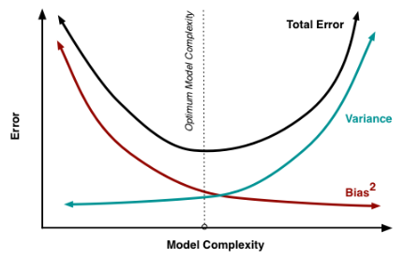
 |  | 4.1 - Porque a Regressão Linear é falha
 |  |  | Quando há muitos atributos, é muito propenso a ter overfiting.
 |  |  | Não conseguem expressar facilmente relações não-lineares.

 |  | 4.2 - Regularização em Machine Learning
 |  |  | Vamos dar um exemplo extremo para ilustrar por que isso acontece:
 |  |  |  | Digamos que você tenha 100 observações no seu conjunto de dados de treinamento.
 |  |  |  | Digamos que você também tenha 100 atributos.
 |  |  |  | Se você ajustar um modelo de regressão linear com todos esses 100 atributos, você pode perfeitamente "memorizar" o conjunto de treinamento.
 |  |  |  | Cada coeficiente simplesmente memorizaria uma observação. Esse modelo teria precisão perfeita nos dados de treinamento, mas teria um desempenho ruim em dados não vistos.
 |  |  |  | Não aprendeu os verdadeiros padrões subjacentes; ele apenas memorizou o ruído nos dados de treinamento.
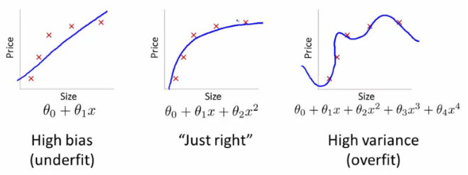
 |  |  | A regularização é uma técnica usada para evitar o overfitting, penalizando artificialmente os coeficientes do modelo.
 |  |  |  | Pode desencorajar grandes coeficientes (amortecendo-os).
 |  |  |  | Também pode remover atributos inteiramente (definindo seus coeficientes para 0).
 |  |  |  | A "força" da penalidade é ajustável. (Mais sobre isso amanhã ...)

 |  | 4.3 - Três tipos mais comuns de algoritmos de Regressão Linear Regularizados
 |  |  | Lasso Regression
 |  |  |  | LASSO = Least Absolute Shrinkage and Selection Operator ("Operador de Encolhimento e Selecção Menos Absoluto")
 |  |  |  | A regressão do laço penaliza o tamanho absoluto dos coeficientes.
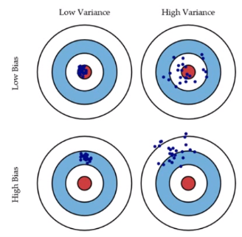
 |  |  |  | Na prática, isso acaba levando a coeficientes que podem ser exatamente 0.
 |  |  |  | Assim, o Lasso oferece seleção automática de atributos, pois pode remover completamente alguns atributos.
 |  |  |  | Lembre-se, a "força" da penalidade deve ser ajustada.
 |  |  |  | Uma penalidade mais forte leva a mais coeficientes empurrados para zero.
 |  |  | Ridge Regression
 |  |  |  | A regressão de Ridge penaliza o tamanho quadrado dos coeficientes.
 |  |  |  | Na prática, isso acaba levnado a coeficientes menores, mas não os força a 0.
 |  |  |  | Em outras palavras, Ridge oferece encolhimento de atributos.
 |  |  |  | Mais uma vez, a "força" da penalidade deve ser ajustada.
 |  |  |  | Uma penalidade mais forte leva a coeficientes mais próximos de zero.
 |  |  | Elastic-Net
 |  |  |  | É um meio-termo entre Lasso e Ridge
 |  |  |  | Elastic-Net penaliza uma mistura de tamanho absoluto e quadrado.
 |  |  |  | A relação dos dois tipos de penalidade deve ser ajustada.
 |  |  |  | A força total também deve ser ajustada.
 |  |  |  | Caso você esteja se perguntando, não há um tipo de penalidade "melhor". Isso realmente depende do conjunto de dados e do problema.
 |  |  |  | Recomendamos testar algoritmos diferentes que usem vários níveis de intensidade de penalidade como parte do processo de ajuste.

 |  | 4.4 - Algoritmos de Árvore de Decisão
 |  |  | Devido à estrutura de ramificação, as árvores de decisão podem modelar facilmente relacionamentos não lineares.
 |  |  | Veja o exemplo:
 |  |  |  | Pequenos apartamentos podem ser mais baratos ou caros, dependendo da sua localização (região urbana ou rural)
 |  |  |  | Essa inversão de correlação é difícil para os modelos lineares capturarem
 |  |  |  | Por outro lado, as árvores de decisão podem capturar esse relacionamento naturalmente.
 |  |  | Infelizmente, as árvores de decisão também sofrem com uma grande falha.
 |  |  | Se você permitir que eles cresçam ilimitadamente, eles podem "memorizar" completamente os dados de treinamento, apenas criando mais e mais e mais ramificações.

 |  | 4.5 - Conjunto de Árvores
 |  |  | Conjuntos (ensembles) são métodos de aprendizado de máquina para combinar previsões de vários modelos separados.
 |  |  | Existem alguns métodos diferentes para o conjunto, mas os dois mais comuns são:
 |  |  | Bagging = tenta reduzir a chance de overfitting modelos complexos.
 |  |  |  | Ele treina um grande número de métodos de aprendizagem "fortes" em paralelo.
 |  |  |  | Um modelo de aprendizagem forte é um modelo relativamente sem restrições.
 |  |  |  | Bagging, em seguida, combina todos os modelos fortes juntos para "suavizar" suas previsões
 |  |  | Boosting = tenta melhorar a flexibilidade preditiva de modelos simples.
 |  |  |  | Ele treina um grande número de modelos "fracos" em sequência.
 |  |  |  | Um modelo fraco é um modelo restrito (ou seja, você pode limitar a profundidade máxima de cada árvore de decisão).
 |  |  |  | Cada um na seqüência se concentra em aprender com os erros do anterior.
 |  |  |  | Boosting, em seguida, combina todos os modelos fracos em um único modelo forte.
 |  |  | Ensemble é um termo geral, mas quando os modelos base são árvores de decisão, eles têm nomes especiais: random forests e boosted trees!
 |  |  |  | Random Forests:
 |  |  |  |  | treinam um grande número de árvores de decisão "fortes" e combinam suas previsões através do envelopamento (bagging).
 |  |  |  |  | Além disso, existem duas fontes de "aleatoriedade" para florestas aleatórias:
 |  |  |  |  | - Cada árvore só pode escolher um subconjunto aleatório de atributos para dividir (levando à seleção de atributos).
 |  |  |  |  | - Cada árvore é treinada apenas em um subconjunto aleatório de observações (um processo chamado de reamostragem).
 |  |  |  |  | Na prática, as florestas aleatórias tendem a ter um bom desempenho.
 |  |  |  |  | - Eles muitas vezes vencem muitos outros modelos que demoram semanas para se desenvolver.
 |  |  |  |  | - Eles são o perfeito algoritmo "canivete suiço" que quase sempre obtém bons resultados.
 |  |  |  |  | - Eles não têm muitos parâmetros complicados para ajustar.
 |  |  |  | Boosted Trees:
 |  |  |  |  | Treina uma seqüência de árvores de decisão restritas "fracas" e combina suas previsões.
 |  |  |  |  | - Cada árvore é permitida uma profundidade máxima, que deve ser ajustada.
 |  |  |  |  | - Cada árvore na sequência tenta corrigir os erros de previsão do anterior.
 |  |  |  |  | Na prática, as Boosted Trees tendem a ter os mais altos de desempenho.
 |  |  |  |  | - Eles costumam vencer muitos outros tipos de modelos após o ajuste adequado.
 |  |  |  |  | - Eles são mais complicados de ajustar do que florestas aleatórias.

 | 5 Model Training
 |  | Existem algumas técnicas-chave que discutiremos, e elas se tornaram boas-práticas amplamente aceitas.
 |  | Pode parecer que demorou um pouco para chegarmos aqui, mas os cientistas de dados profissionais gastam a maior parte do tempo nos degraus que levam até este.
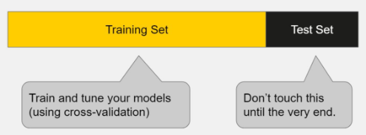
 |  | 5.1 - Dividir conjunto de dados
 |  |  | Você deve sempre dividir seus dados antes de fazer qualquer outra coisa.
 |  |  | Essa é a melhor maneira de obter estimativas confiáveis do desempenho dos seus modelos.
 |  |  | Depois de dividir seus dados, não toque no seu conjunto de testes até que esteja pronto para escolher seu modelo final!
 |  |  | A comparação entre o desempenho do teste e o desempenho do treinamento nos permite evitar o overfitting.
 |  |  | Se o modelo tiver um desempenho muito bom nos dados de treinamento, mas ruim nos dados de teste, então temo o overfiting.

 |  | 5.2 - O que são hiperparâmetros (Hyperparameters)
 |  |  | Quando falamos de ajustar modelos (tune), queremos dizer especificamente ajustar hyperparameters.
 |  |  | Existem dois tipos de parâmetros em algoritmos de aprendizado de máquina.
 |  |  | A principal diferença é que os parâmetros do modelo podem ser aprendidos diretamente dos dados de treinamento, enquanto os hiperparâmetros não podem.
 |  |  | Parâmetros do Modelo
 |  |  |  | Os parâmetros do modelo são atributos aprendidos que definem modelos individuais.
 |  |  |  | ex.: coeficientes de regressão, ramificações da árvore de decisão
 |  |  |  | Eles podem ser aprendidos diretamente dos dados de treinamento
 |  |  | Hiperparâmetros
 |  |  |  | Representam um configurações estruturais de "alto nível" dos algoritmos
 |  |  |  | ex.: força da penalidade usada na regressão regularizada, o número de árvores para incluir em um Random Forest
 |  |  |  | Eles são decididos antes de ajustar o modelo porque não podem ser aprendidos com os dados

 |  | 5.3 - Cross-validation
 |  |  | É um conceito que ajuda a ajustar o modelo (tune).
 |  |  | A validação cruzada é um método para obter uma estimativa confiável do desempenho do modelo usando apenas seus dados de treinamento.
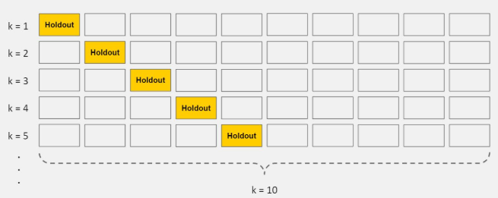
 |  |  | Existem várias formas de validação cruzada. A mais comum, 10-fold-cross-validation, divide seus dados de treinamento em 10 partes iguais, criando 10 divisões miniatura de teste / treinamento.
 |  |  | Esses são os passospara o 10-fold-cross-validation:
 |  |  |  | Divida seus dados em 10 partes iguais
 |  |  |  | Treine seu modelo em 9 partes. Avalie-o na 1 parte restante.
 |  |  |  | Execute esse passo 10 vezes, cada vez com uma parte diferente para avaliação.
 |  |  |  | O desempenho será a média de todas as 10 vezes (cross-validated score).

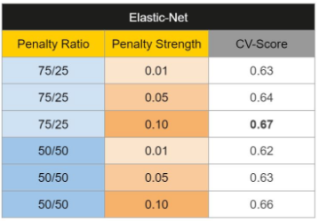
 |  | 5.4 - Fit and Tune Models
 |  |  | Tudo que precisamos fazer é executar todo o loop de cross-validation detalhado acima em cada conjunto de valores de hiperparâmetros que gostaríamos de tentar
 |  |  | 1) |  |  |  |  | ex. 1)

 |  |  | 2)

 |  | 5.5 - Selecionando o melhor modelo
 |  |  | Até este momento, para toda avaliação acima, você utiliza apenas o conjunto de dados para treinamento.
 |  |  | Agora é hora de avaliar cada agoritmo com o conjunto de teste e selecionar o aquele com melhor desempenho.
 |  |  | Há uma variedade de métricas de desempenho que você pode escolher. Não vamos gastar muito tempo com todos aqui, mas em geral:
 |  |  |  | Para tarefas de regressão, recomendamos o Erro Médio Quadrático (MSE) ou o Erro Médio Absoluto (MAE). (Valores mais baixos são melhores)
 |  |  |  | Para tarefas de classificação, recomendamos Área Sob Curva ROC (AUROC). (Valores maiores são melhores)
 |  |  | O processo é muito simples:
 |  |  |  | Para cada um dos seus modelos, faça previsões no seu conjunto de testes.
 |  |  |  | Calcule as métricas de desempenho usando essas [previsões do modelo] e as [variáveis de resposta do conjunto de testes].
 |  |  | Finalmente, use estas perguntas para ajudá-lo a escolher o modelo vencedor:
 |  |  |  | Qual modelo teve o melhor desempenho no conjunto de testes? (desempenho)
 |  |  |  | Funciona bem em várias métricas de desempenho? (robustez)
 |  |  |  | Também teve (uma das) melhores pontuações cruzadas do conjunto de treinamento? (consistência)
 |  |  |  | Isso resolve o problema original do negócio? (condição de vitória)

>> Principais bibliotecas do Python: |  |  |  |  |  | >> Principal fonte deste texto:
 | NumPy for efficient numerical computations. |  |  |  |  |  | https://elitedatascience.com/primer
 | Pandas for data management.
 | Scikit-Learn for algorithms and model training.
 | Seaborn for easy/common visualizations.
 | Matplotlib to customize visualizations.

